주요카드 - 큐피트의 결혼
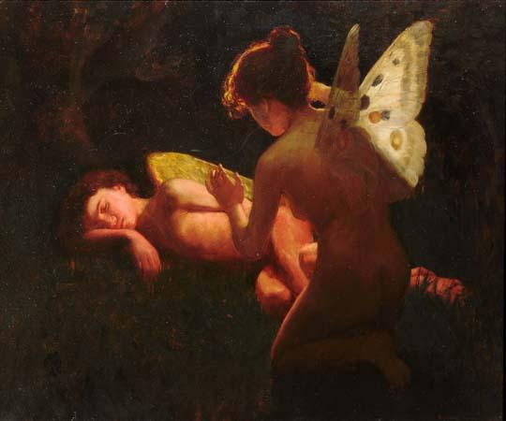
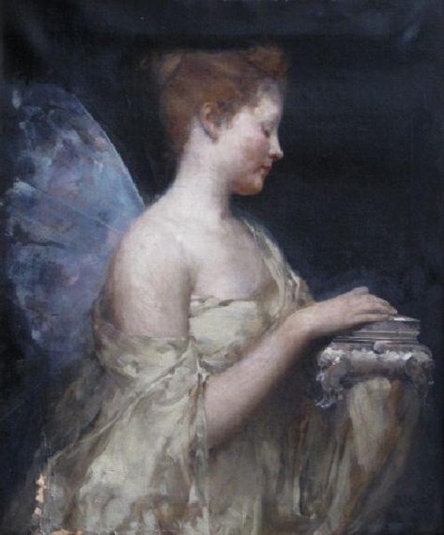
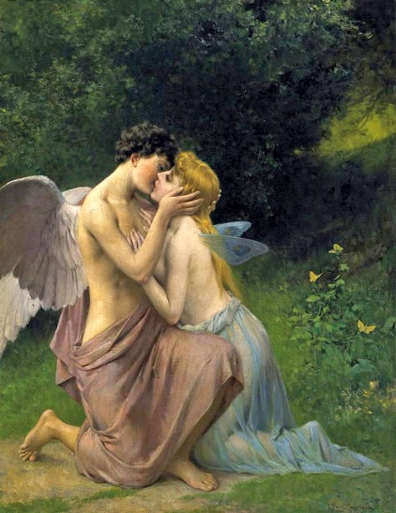
5월 별자리 주제 - 큐피트의 결혼

1. 큐피트의 결혼

상황 - 큐피드가 프시케에게 사랑의 입맞춤을 하고 있다.
 | 큐피드가 프시케에게 사랑의 입맞춤을 통해 청혼을 하고 있다.
 | (아래와 예시 이미지와 비슷한 상황만 아래와 같은 상황이라고 보시면 되고 배경, 캐릭터의 표현 등은
 | 참고하지 말아 주십시오.)

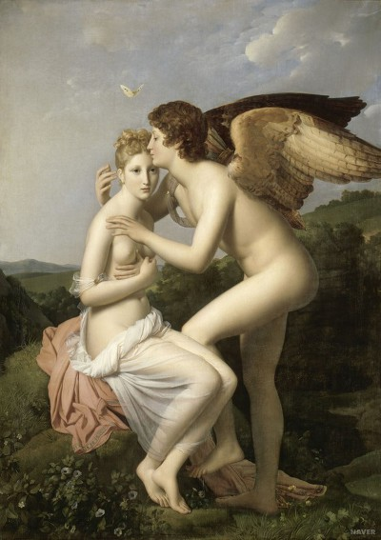
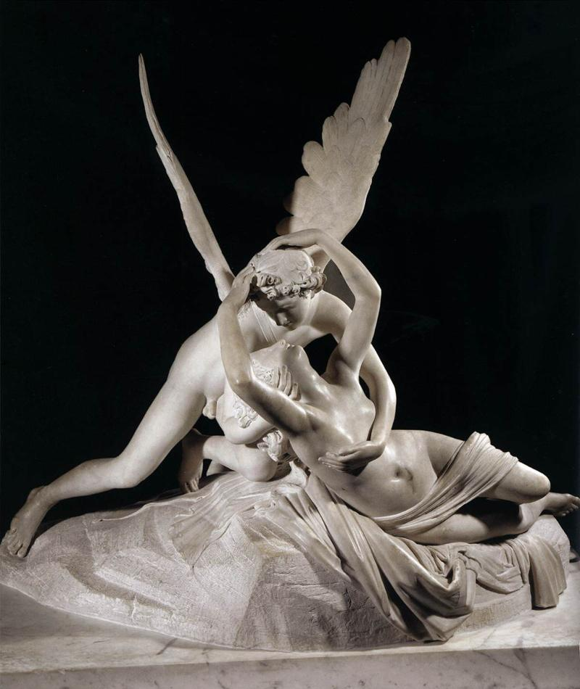
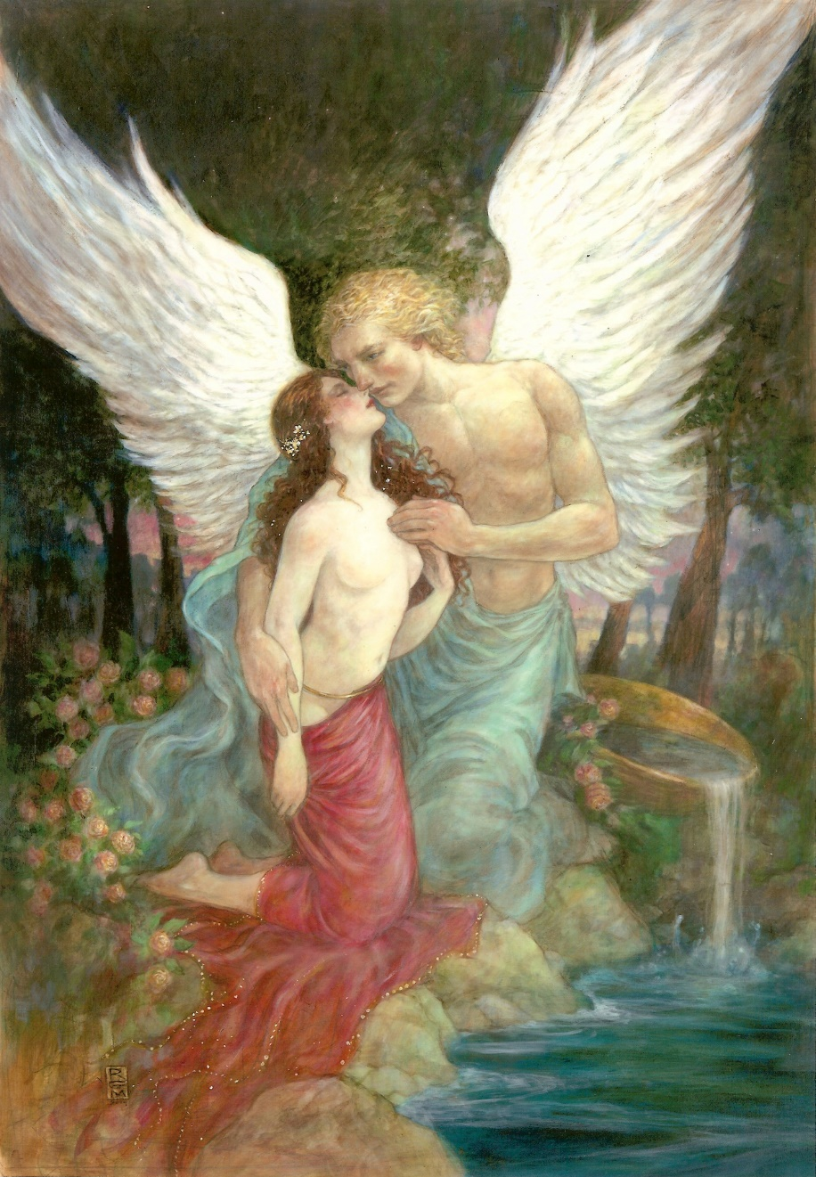

세부 요구 사항 :

 | 1. 프시케와 큐피드 모두 아이가 아닌 앳된 청년의 모습으로 그려주시기 바랍니다.

 | 2. 아래와 같이 프시케의 등에 나비 날개를 그려주시기 바랍니다.

보조카드 - 미의 여신 아프로디테
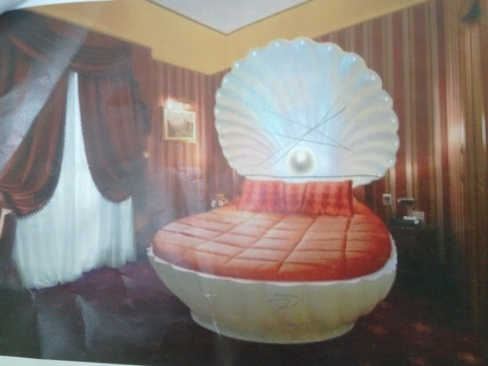
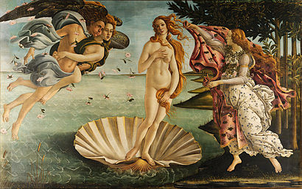
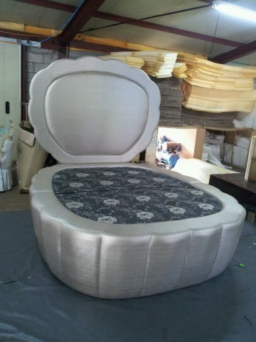
5월 별자리 주제 - 큐피트의 결혼

2. 미의 여신 아프로디테

상황 - 아프로디테가 침대에 반쯤 누은 상태로 큐피트에게 프시케를 저주하라고 명령하고 있다.
 | 아프로디테가 자신의 궁의 침실에서 침대에 기댄 상태로 큐피드에게 프시케에게 사랑의 저주를 내리라고 명령하고 있다.
 | (아래와 예시 이미지와 비슷한 상황만 아래와 같은 상황이라고 보시면 되고 배경, 캐릭터의 표현 등은
 | 참고하지 말아 주십시오.)

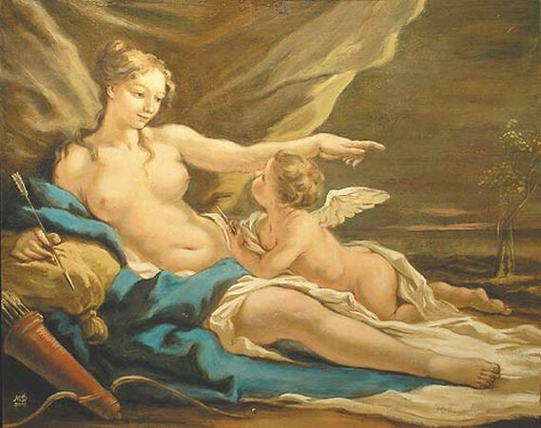
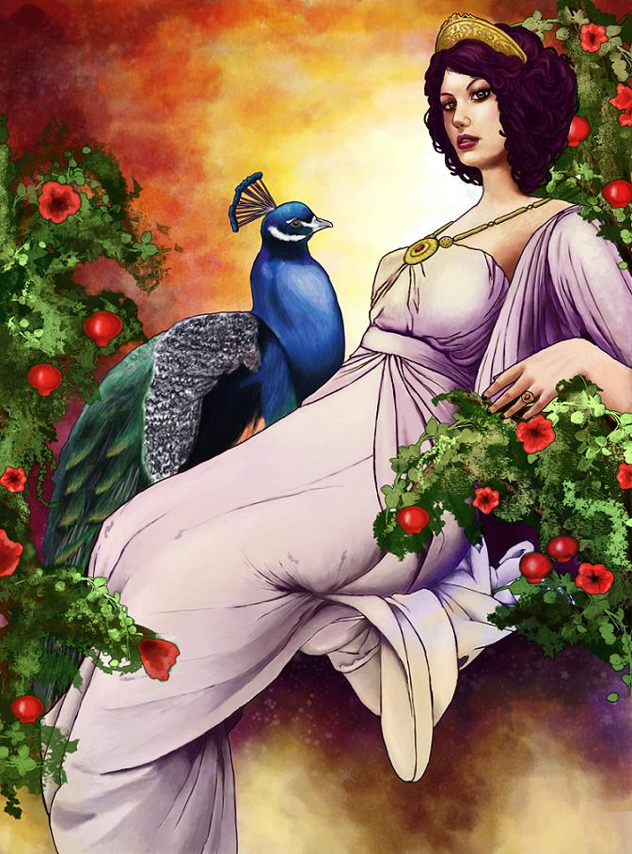
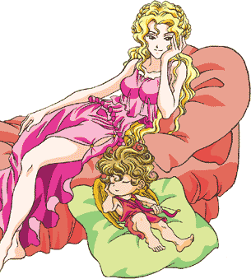

세부 요구 사항 :

 | 1. 큐피드를 아래와 같이 어린아이가 아닌 앳된 청년의 모습으로 표현 부탁드립니다.

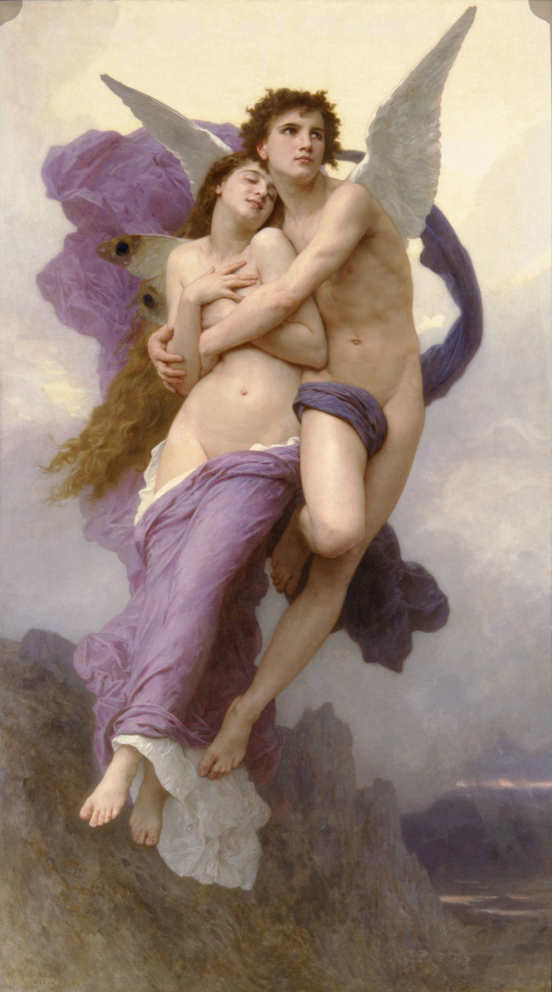

 | 2. 아프로디테의 침대가 아래와 같이 조개 형태의 장식이 있도록 부탁드립니다.

보조카드 - 공주 프시케
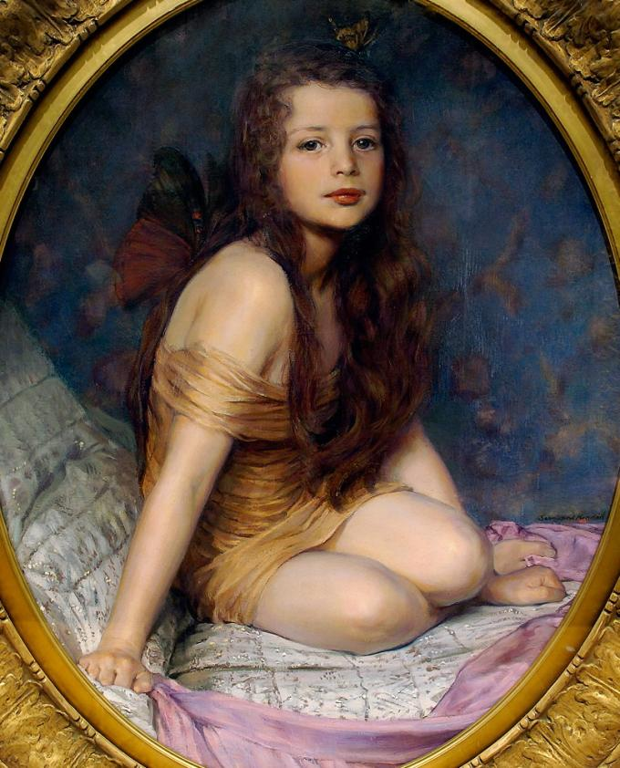
5월 별자리 주제 - 큐피트의 결혼

3. 공주 프시케

상황 - 왕궁에 있는 프시케에게 모든 남성들이 그녀의 미모를 우러러보며 찬양하고 있다.
 | 왕궁 높은 곳에 프시케가 수줍게 서 있고 왕궁 아래 많은 이들이 그녀의 미모를 찬양하고 있다.
 | (아래와 예시 이미지와 비슷한 이미지 - 이미지만 아래와 같은 상황이라고 보시면 되고 캐릭터의 외형 등은
 | 참고하지 말아 주십시오.)


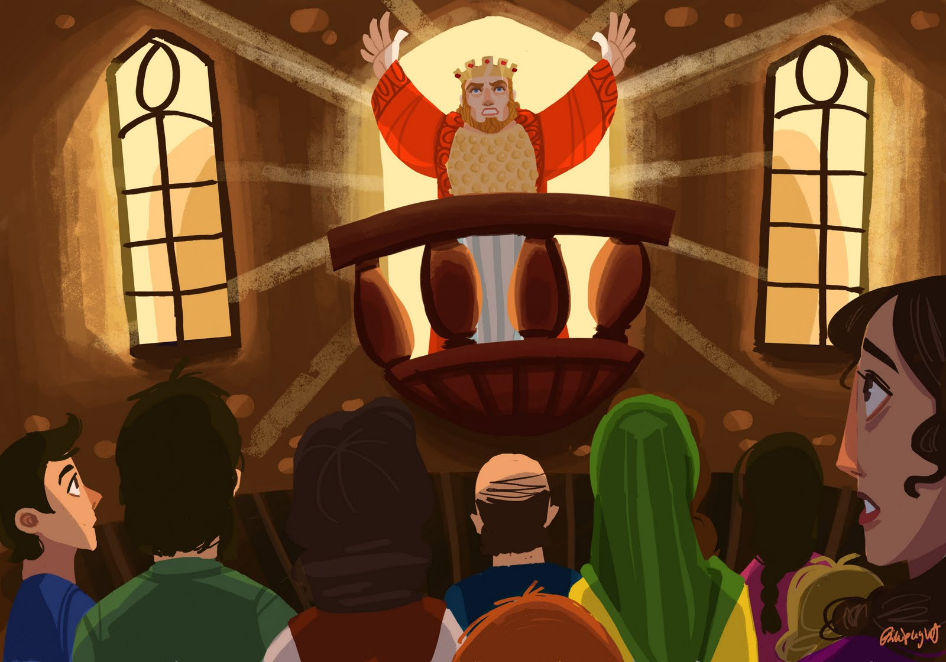

세부 요구 사항 :

 | 1. 프시케 뒤로 후광이 비취도록 하여 해당 카드의 주인공인 프시케가 돋보이도록 부탁드립니다.

 | 2. 프시케는 아래와 같이 아직 풋풋한, 성인도 소녀도 아닌 중간적인 모습으로 부탁드립니다.

5월 스페셜 홀로그램 카드
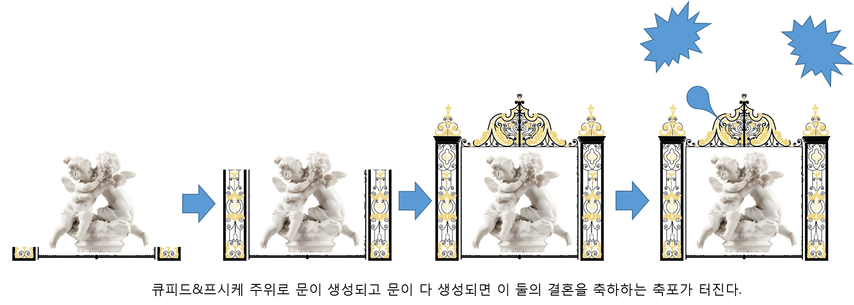
5월 별자리 주제 - 큐피트의 결혼

형태 :
아래와 같이 아기 큐피트와 프시케가 서로 키스를 하는 형태를 갖는다.
(아기 형태가 힘들 경우 성인 형태로 하셔도 괜찮습니다.)

애니메이션 :

1. 서로 키스하는 프시케와 큐피드가 결혼식장 문 안에서 자전하고 있다.

2. 서로 키스하는 프시케와 큐피트 주위로 하트 모양의 이펙트가 아지랑이처럼 피어오른다.

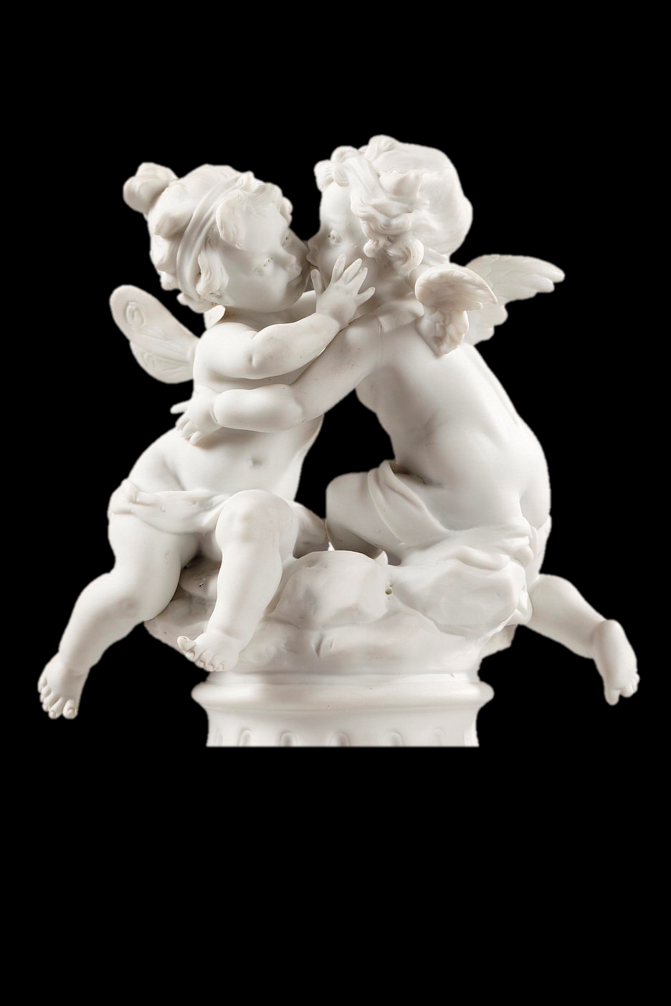

3. 키스하고 있는 프시케와 큐피드 주위에 아래와 같은 멋진 문이 생성되었다가 사라졌다를 반복한다.
멋진 문이 생성 되었을 때 그 주위로 축포가 터진다.

